Graph3a
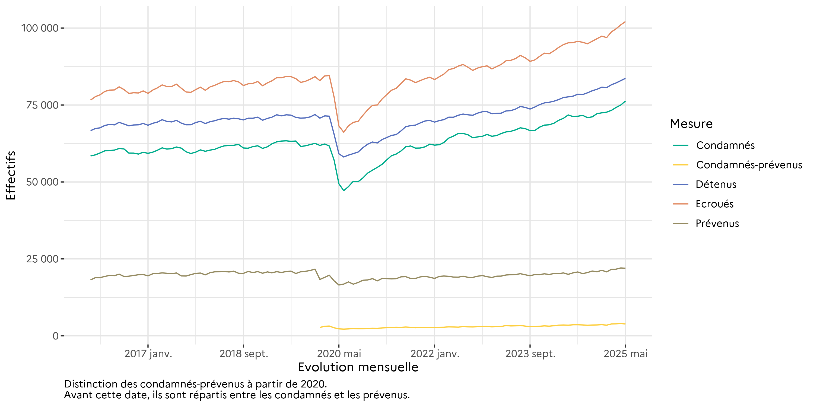
Graphique 3a : Evolution mensuelle des personnes écrouées et des personnes écrouées détenues
Effectifs actualisés au 1er mai 2025
Champ : Métropole et Outre-Mer
Source : GENESIS / Traitement : DAP-SSER

Graph3b
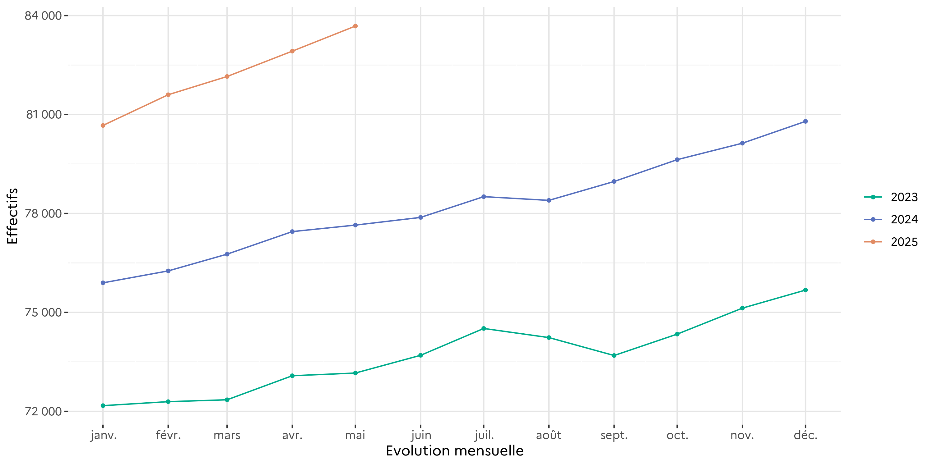
Graphique 3b : Evolution mensuelle des personnes écrouées détenues
Effectifs actualisés au 1er mai 2025
Champ : Métropole et Outre-Mer
Source : GENESIS / Traitement : DAP-SSER

Graph3c
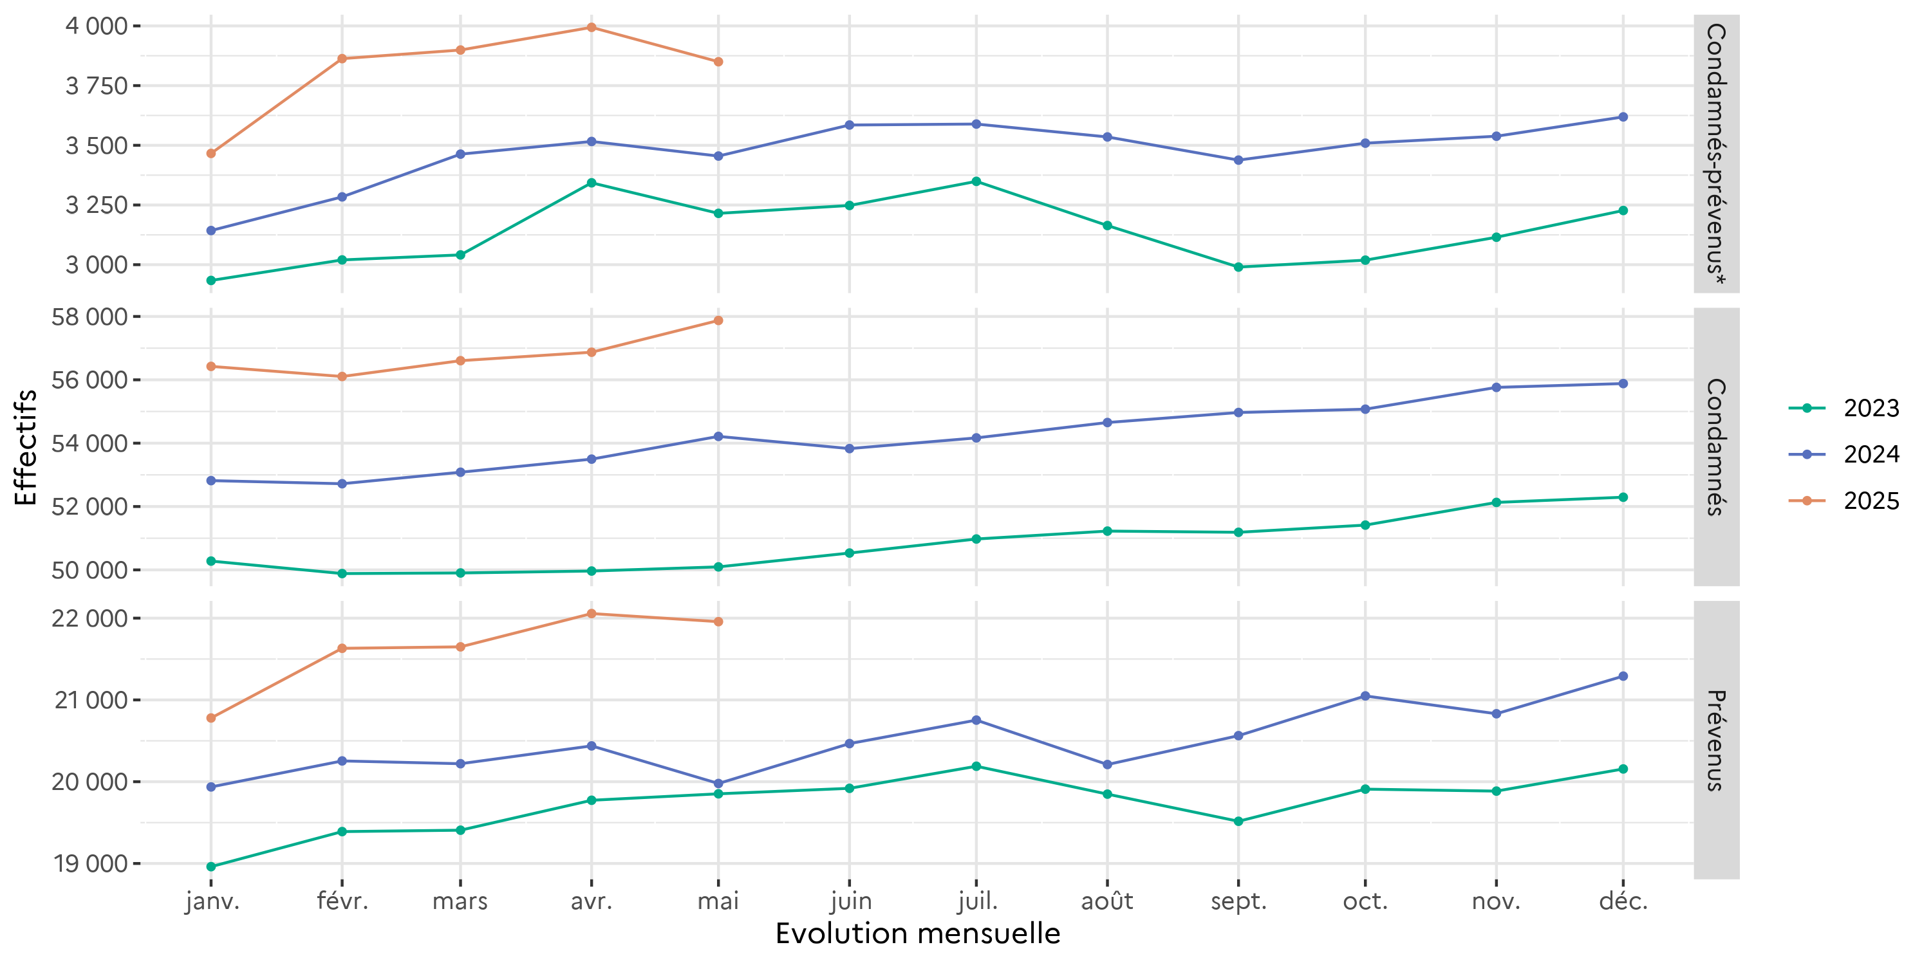
Graphique 3c : Evolution mensuelle des personnes écrouées détenues selon la catégorie pénale
Effectifs actualisés au 1er mai 2025
Champ : Métropole et Outre-Mer
Source : GENESIS / Traitement : DAP-SSER

Graph5
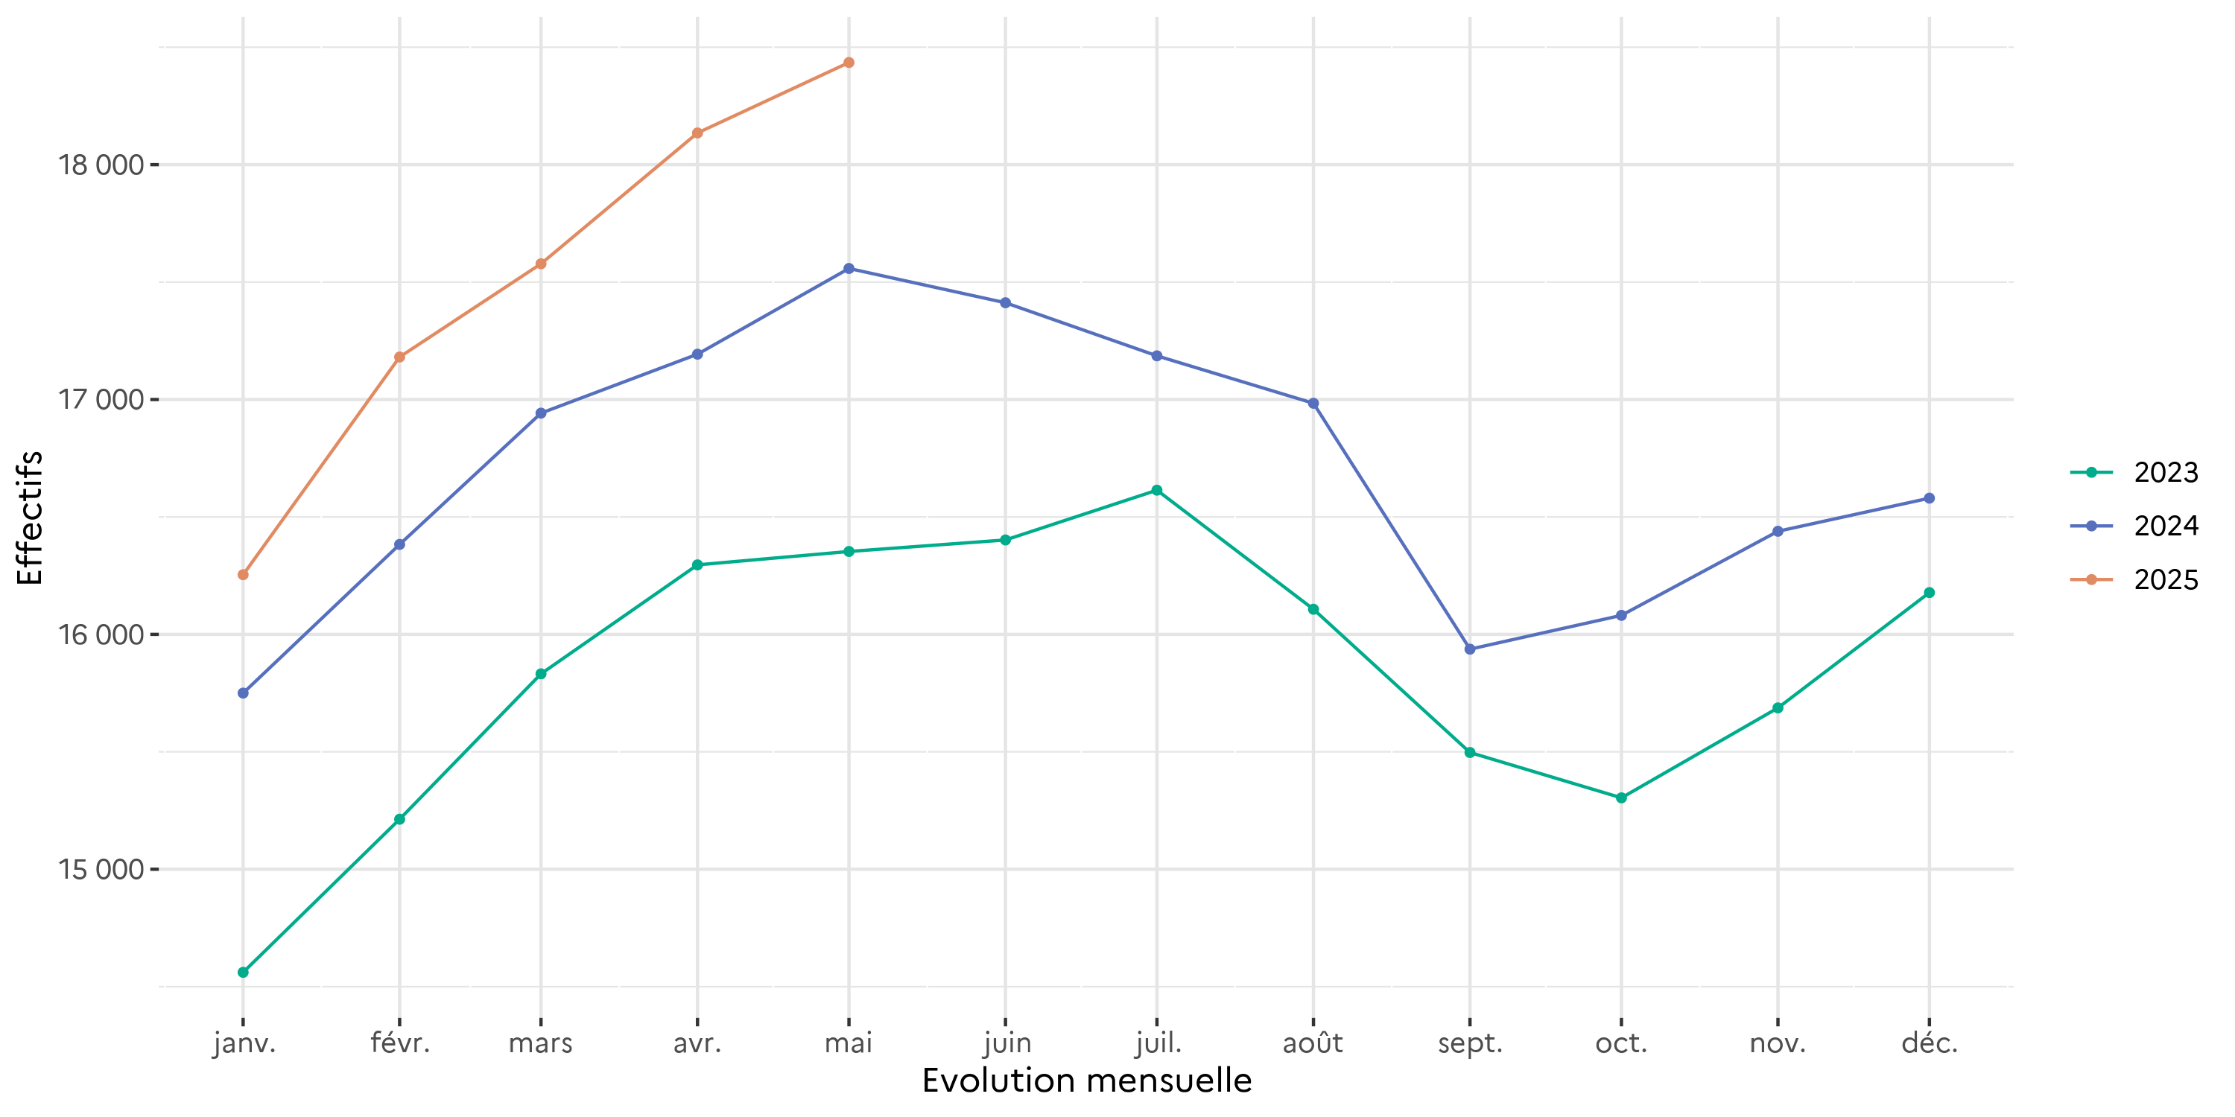
Graphique 5 : Evolution mensuelle des personnes écrouées non détenues
Effectifs actualisés au 1er mai 2025
Champ : Métropole et Outre-Mer
Source : GENESIS / Traitement : DAP-SSER

Graph28
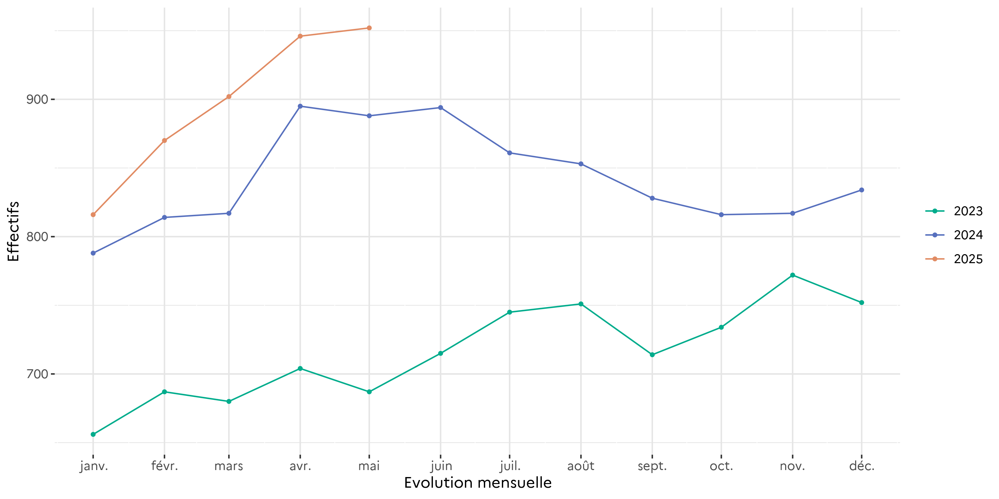
Graphique 28 : Evolution mensuelle des écroués mineurs
Effectifs actualisés au 1er mai 2025
Champ : Métropole et Outre-Mer
Source : GENESIS / Traitement : DAP-SSER

Graph35
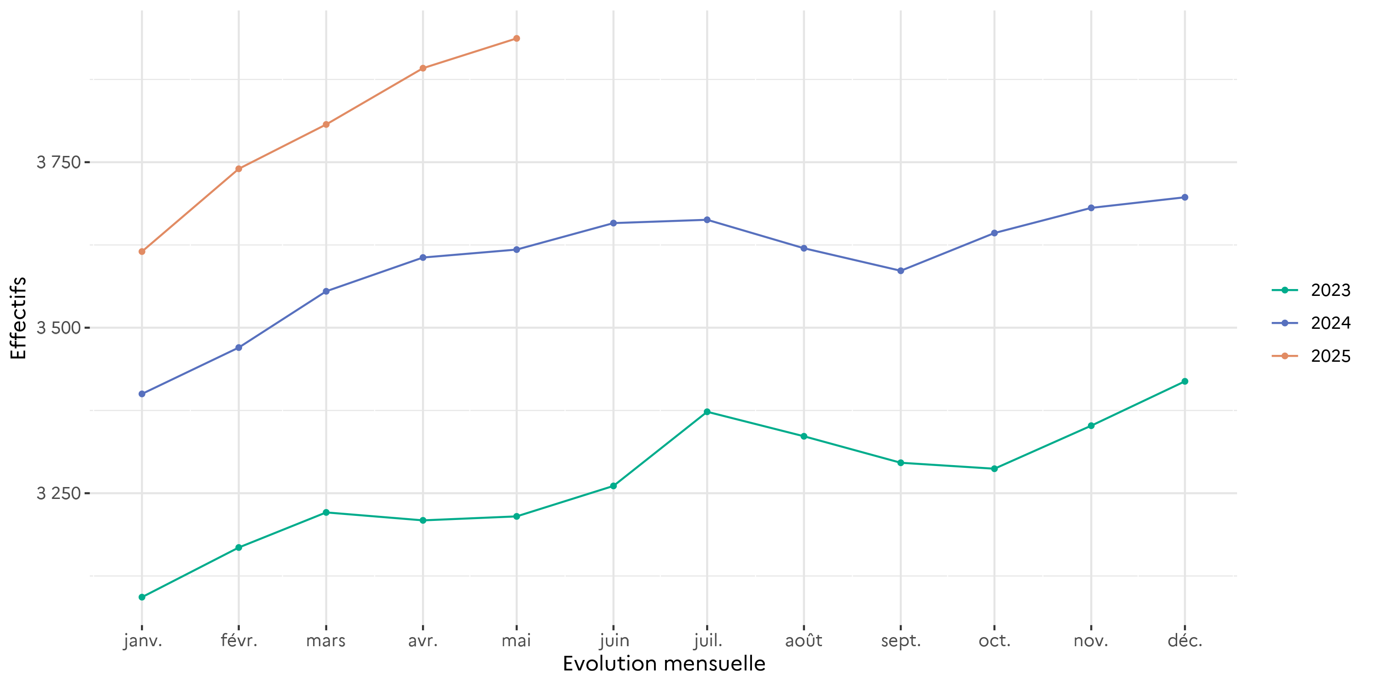
Graphique 35 : Evolution mensuelle des femmes écrouées
Effectifs actualisés au 1er mai 2025
Champ : Métropole et Outre-Mer
Source : GENESIS / Traitement : DAP-SSER

Graph38
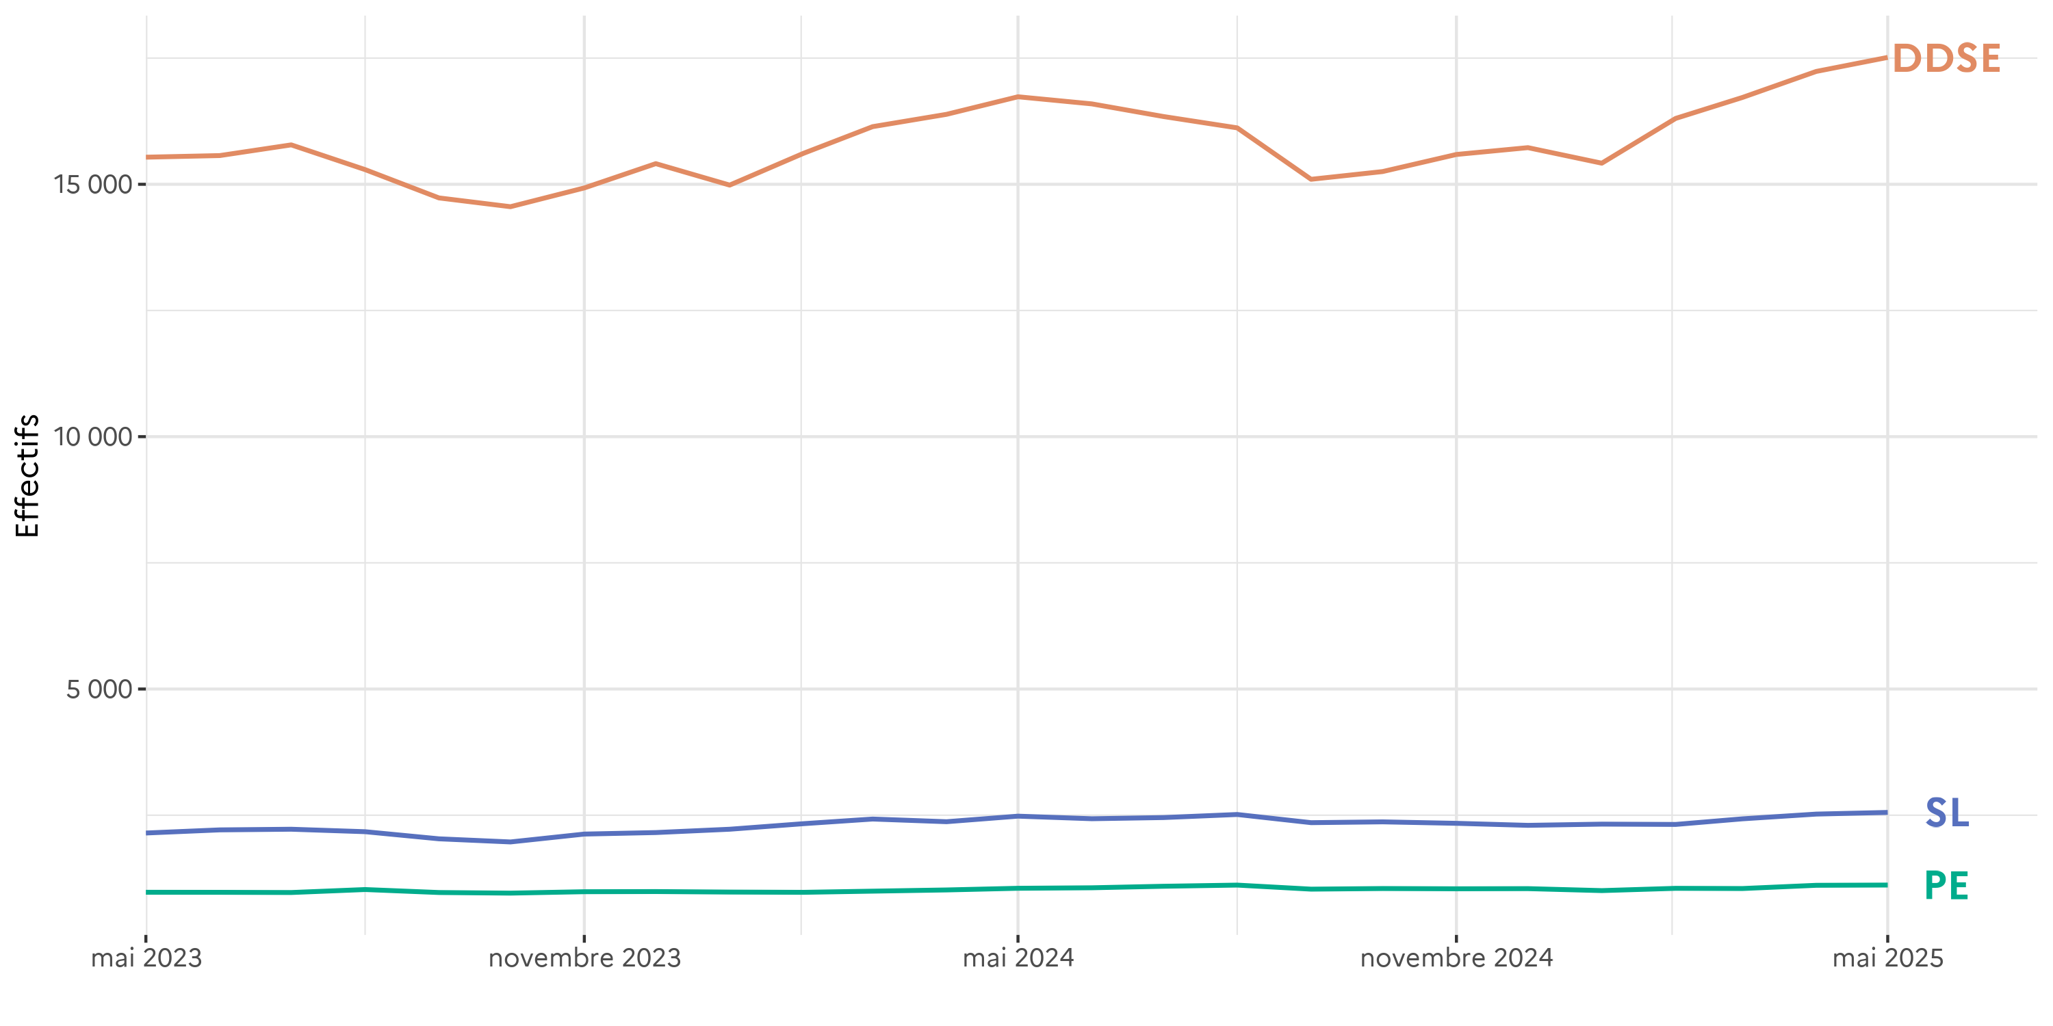
Graphique 38 : Evolution mensuelle du nombre d'écroués condamnés en aménagement de peine
Effectifs actualisés au 1er mai 2025
Champ : Métropole et Outre-Mer
Sources :
GENESIS / Traitement : DAP-SSER pour les écroués condamnés
IP Gide-GENESIS / Traitement : DAP pour les aménagements (AP et LSC) et le détail des DDSE, PE et SL

